天软股票模型
编号 | 分类 | 路径 | 示例 | 内容说明 | 函数说明 | 典型范例
1 | 股票研究 | 【模型目录】->公用函数/10.金融工程/量化选股 | 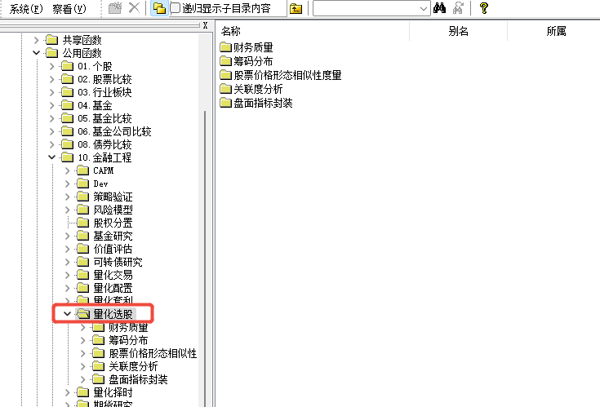 | 针对股票的研究指标查询，包括： 1、财务质量； 2、筹码分布； 3、股票价格形态相似性度量； 4、关联度分析； 5、盘面指标封装等 | 应用专题-股票研究：天软关联度评价框架TS_StockCorrelEvaluation | 股票关联度评价分析
 |  |  |  |  | 应用专题-关联分析02：天软股票关联网络
 |  |  |  |  | 应用专题-关联分析03：天软股票关联因子
 |  | 【模型目录】->公用函数/10.金融工程/CAPM | 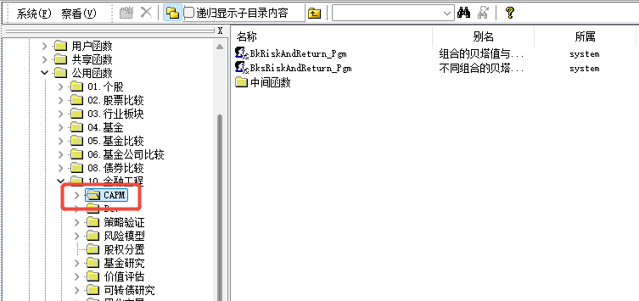 | 针对股票板块的风险指标查询，包括： 1、组合的贝塔值与风险(组合采取等资金加权)； 2、不同组合的贝塔值与风险(组合采取等资金加权)等 | 天软金融分析.NET函数大全 > 金融函数 >金融工程>CAPM | 股票板块及其下个股加权beta/alpha/平均收益率/标准差/残差标准差/相关系数
 |  | 【模型目录】->公用函数/10.金融工程/DEV | 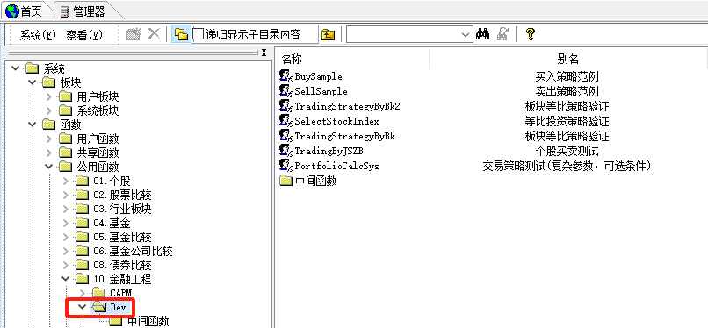 | 针对股票交易策略的研究，包括： 1、板块等比策略验证； 2、等比投资策略验证等 | 天软金融分析.NET函数大全 > 金融函数 >金融工程>DEV | 策略期间股票组合的收益情况
 |  | 【模型目录】->公用函数/10.金融工程/股权分置 | 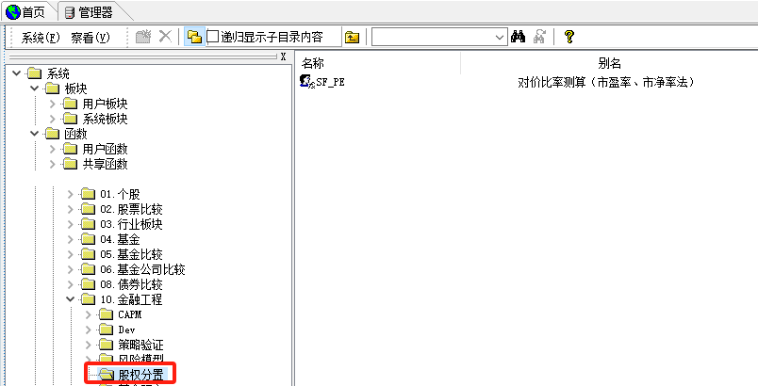 | 针对股票股改股价达到均衡水平的最小送股比例的研究 | 天软金融分析.NET函数大全 > 金融函数 >金融工程>股权分置 | 用市盈率、市净率方法测算股权分置改革使股价达到均衡水平的最小送股比例
 |  | 【模型目录】->公用函数/10.金融工程/价值评估 | 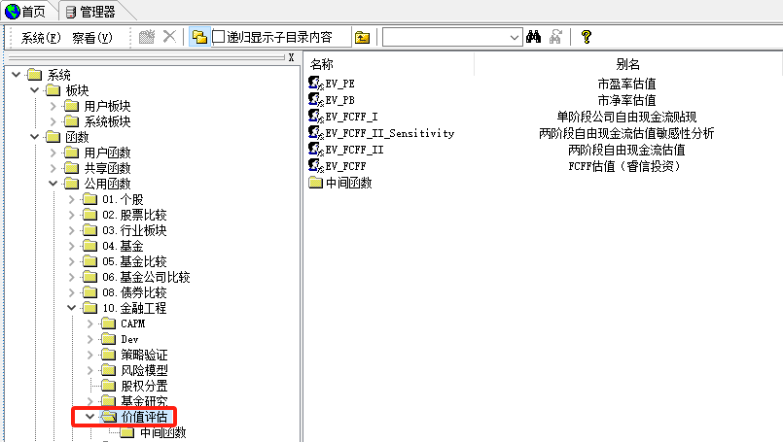 | 针对股票价值评估的研究，包括： 1、市盈率估值； 2、市净率估值； 3、单节段公司自由现金流贴现； 4、两阶段自由现金流估值敏感性分析； 5、两阶段自由现金流估值； 6、FCFF估值等 | 天软金融分析.NET函数大全 > 金融函数 >金融工程>价值评估 | 指定股票的市盈率估值
 |  | 【模型目录】->公用函数/10.金融工程/量化交易/冲击成本 | 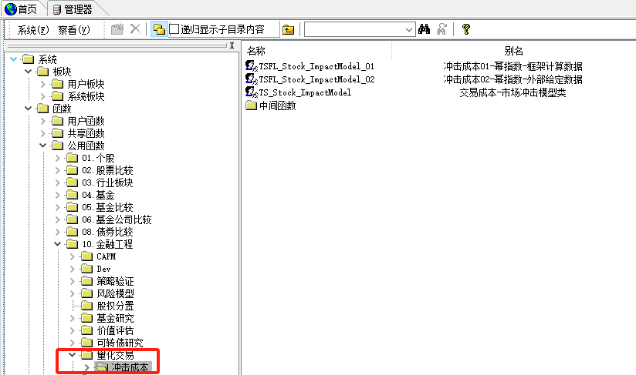 | 针对股票市场交易成本冲击的研究 | 应用专题-量化交易：天软冲击成本计算框架 | 股票冲击成本计算
 |  | 【模型目录】->公用函数/10.金融工程/量化择时 | 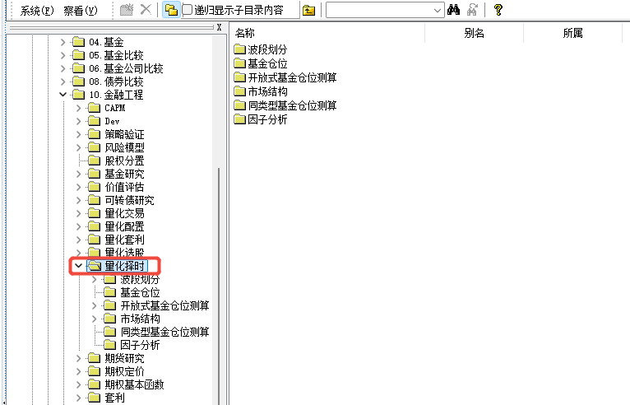 | 针对股票量化择时的研究，包括： 1、波段划分； 2、市场结构等 |  | 指定日涨停数据汇总统计
 |  | 【模型目录】->公用函数/10.金融工程/新股定价 | 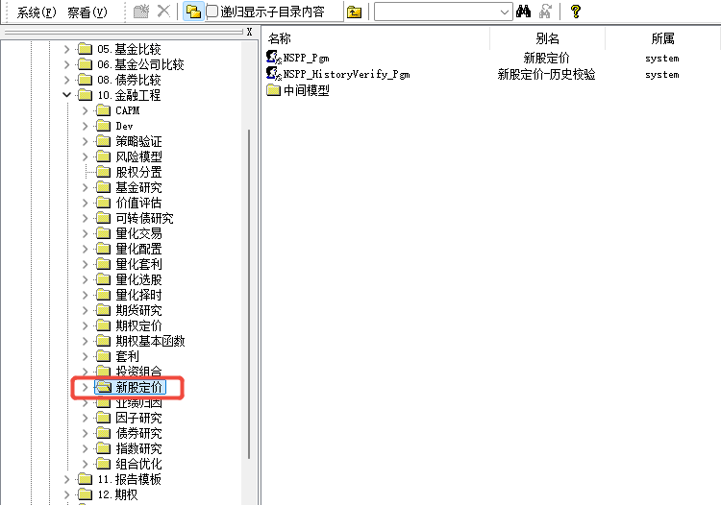 | 针对股票新股定价的研究 | 天软金融分析.NET函数大全 > 金融函数 >金融工程>新股定价 | 新股定价
2 | 股票数据 | 【模型目录】->公用函数/扩展函数/.Net扩展函数/股票 | 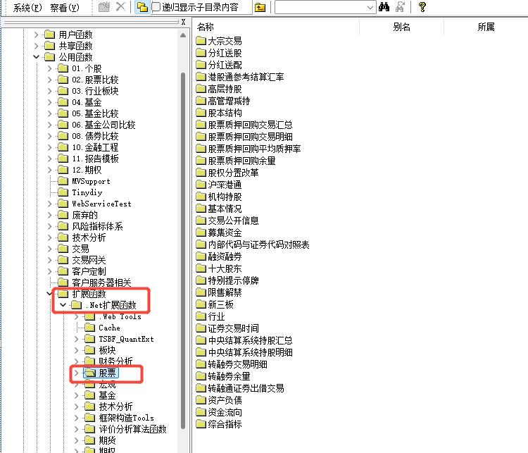 | 针对股票的常用数据查询，包括： 1、基本情况； 2、股本结构； 3、分红送配； 4、港股通参考结算汇率； 5、沪深港通； 6、机构持股； 7、十大股东； 8、特别提示停牌； 9、限售解禁； 10、中央结算系统持股汇总等 | 天软金融分析.NET函数大全 > 金融函数 > 股票 | 指定日成交均价
 |  |  |  |  | 数据更新-股票数据
 |  | 【模型目录】->公用函数/扩展函数/.Net扩展函数/行情 | 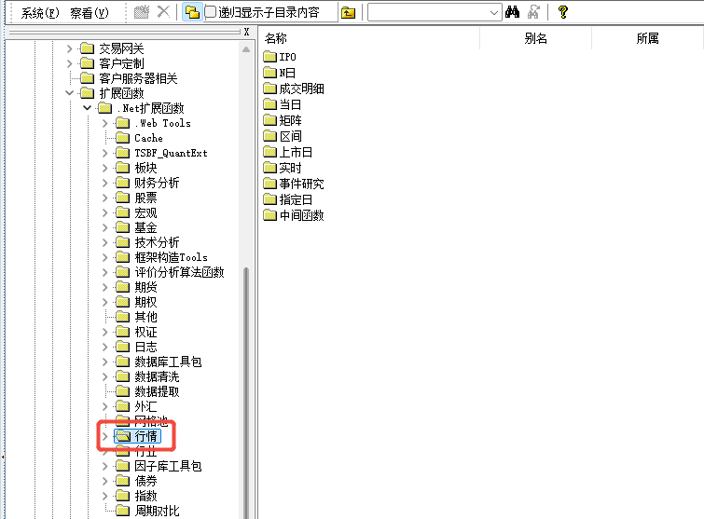 | 针对股票的行情数据查询，包括： 1、实时； 2、当日； 3、指定日； 4、N日； 5、当日； 6、上市日等 | 天软金融分析.NET函数大全 > 金融函数 > 行情 | 股票行情数据
 |  | 【模型目录】->公用函数/扩展函数/.Net扩展函数/技术分析 | 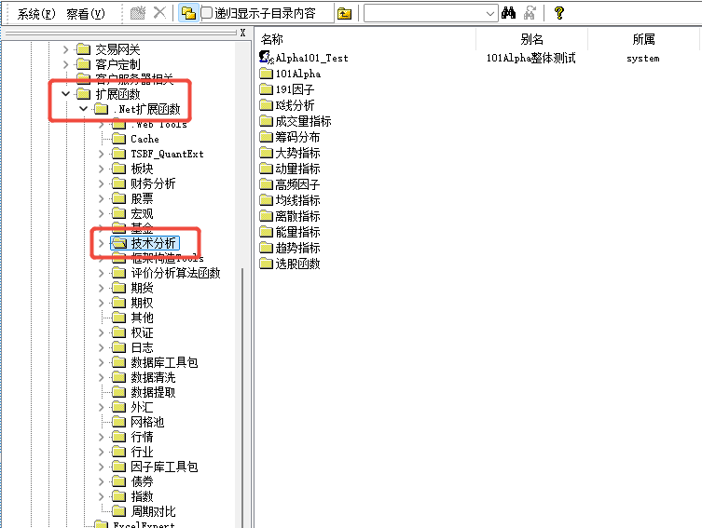 | 针对股票的技术分析指标查询，包括： 1、101Alpha； 2、191因子； 3、K线分析； 4、成交量指标； 5、筹码分布； 6、大势指标； 7、动量指标； 8、高频因子； 9、均线指标； 10、离散指标； 11、能量指标； 12、趋势指标等 | 天软金融分析.NET函数大全 > 金融函数 > 技术分析 | 股票101因子、191因子
 |  |  |  |  | 应用专题-数据提取专题07：101alpha因子值的快速提取
 |  |  |  |  | 量化数据-因子研究03：191因子算法及其计算说明
 |  |  |  |  | 因子模型-因子研究22：股票因子之价量系列新趋势动量因子模型计算说明
 |  | 【模型目录】->公用函数/扩展函数/.Net扩展函数/板块 | 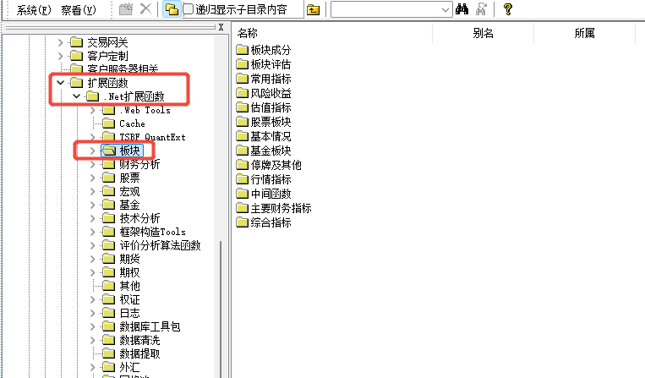 | 针对股票的板块系列指标查询，包括： 1、板块成分； 2、常用指标； 3、估值指标； 4、股票板块； 5、基本情况； 6、停牌及其他； 7、行情指标； 8、主要财务指标； 9、综合指标等 | 天软金融分析.NET函数大全 > 金融函数 > 板块 | 一字板、T板、反包板股票列表
 |  | 【模型目录】->公用函数/扩展函数/.Net扩展函数/财务分析 | 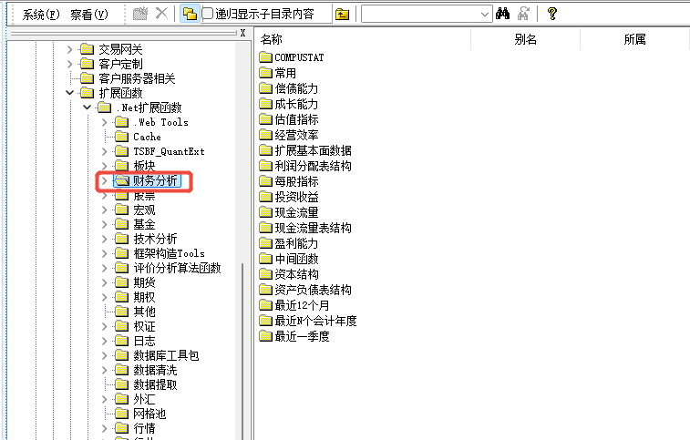 | 针对股票的财务分析指标查询，包括： 1、偿债能力； 2、成长能力； 3、估值指标； 4、经营效率； 5、每股指标； 6、投资收益； 7、现金流量； 8、盈利能力； 9、资本结构等 | 天软金融分析.NET函数大全 > 金融函数 > 财务分析 | 每股收益
 |  | 【模型目录】->公用函数/0.1个股 | 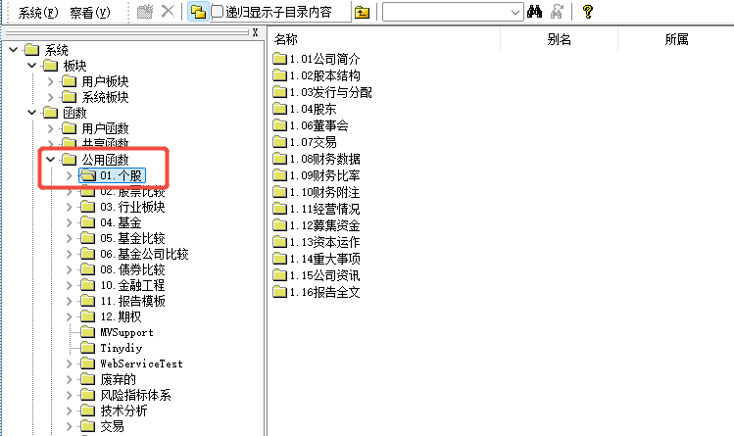 | 针对股票的报表模型查询，包括： 1、公司简介； 2、股本结构； 3、发行与分配； 4、股东； 5、董事会； 6、交易； 7、财务数据； 8、财务比率； 9、财务附注； 10、经营情况； 11、募集资金； 12、资本运作； 13、重大事项； 14、公司资讯等 | 天软金融分析.NET函数大全 > 天软范例 > 0.1个股 | 股本结构数据
 |  | 【模型目录】->公用函数/0.2股票比较 | 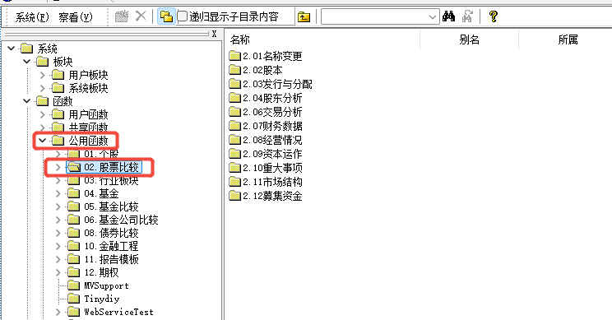 | 针对股票板块的报表模型查询，包括： 1、名称变更； 2、股本； 3、发行与分配； 4、股东分析； 5、交易分析； 6、财务数据； 7、经营情况； 8、资本运作； 9、重大事项； 10、市场结构； 11、募集资金等 | 天软金融分析.NET函数大全 > 天软范例 > 0.2股票比较 | 机构增减持
 |  | 【模型目录】->公用函数/0.3行业板块 | 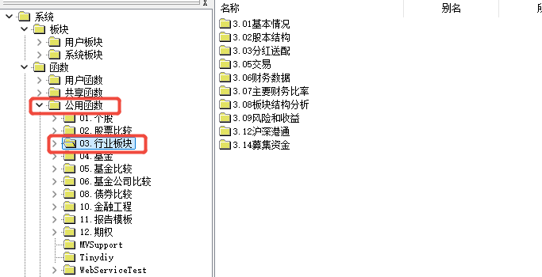 | 针对股票行业板块的报表模型查询，包括： 1、基本情况； 2、股本结构； 3、分红送配； 4、交易； 5、财务数据； 7、主要财务比率； 8、板块结构分析； 9、风险和收益； 10、沪深港通； 11、募集资金等 | 天软金融分析.NET函数大全 > 天软范例 > 0.3行业板块 | 指定日通道十大活跃股情况
3 | 股票应用 | 【左侧导航】->天软研究->股票研究 | 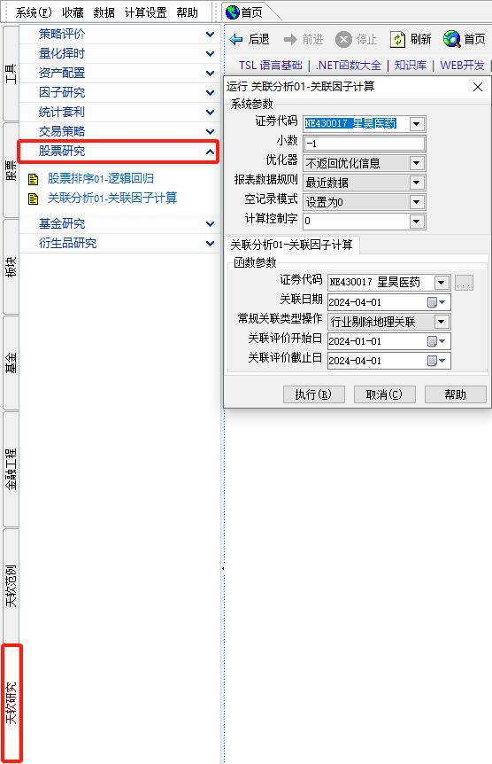 | 基于天软模型的股票研究常见应用范例，包括： 1、策略回测; 2、因子研究; 3、股票逻辑回归分类； 4、股票关联分析等 | 应用专题-股票研究：天软关联度评价框架TS_StockCorrelEvaluation | 股票关联度评价分析

股票相关FAQ
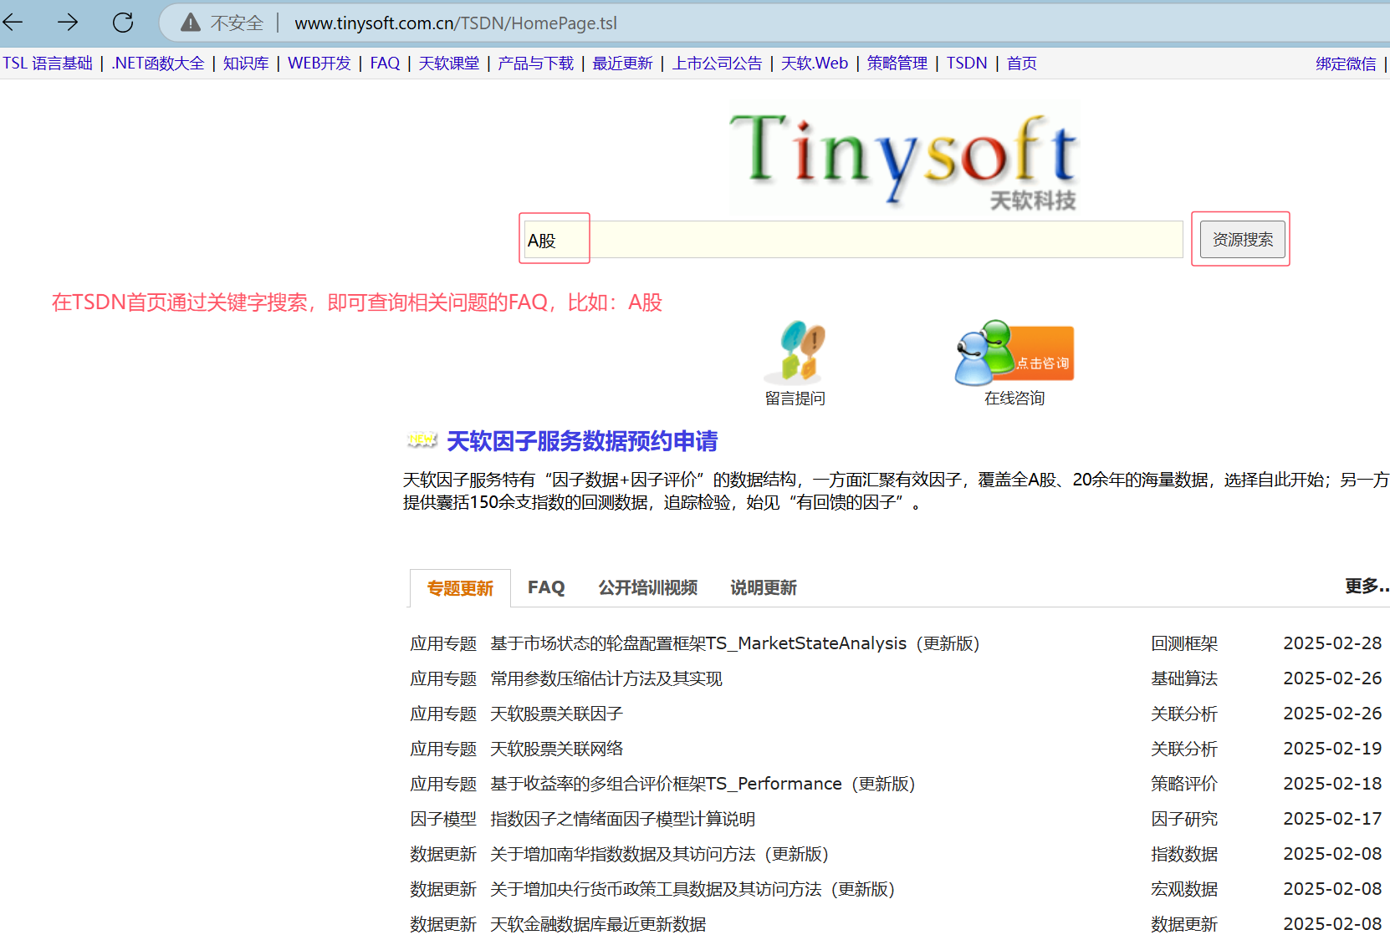
一级分类 | 序号 | FAQ | TSDN地址： | http://www.tinysoft.com.cn/TSDN/HomePage.tsl
基础数据相关 | 1 | Q：如何得到历史A股
 | 2 | Q：如何获取历史出现的所有A股
 | 3 | Q：怎么取历史上的股票名称？
 | 4 | Q：天软是否有每天的涨停或跌停股票的涨停价或跌停价？
 | 5 | Q：证券的上市日与退市日函数汇总
 | 6 | Q：如何判断是否ST
 | 7 | Q：如何判断指定股票是否注册制上市
 | 8 | Q：如何求换手率
 | 9 | Q：天软有没有自由流通类的数据，如自由流通股、自由流通市值等?
 | 10 | Q：证券代码有变更的代码有哪些？数据如何处理的？
 | 11 | Q：请问如何判断个股是否停牌？
 | 12 | Q：如何获取股票的交易提示？
 | 13 | Q：天软是否有龙虎榜数据
 | 14 | Q：天软提供哪些财务数据
 | 15 | Q：财务数据采集的及时性
 | 16 | Q：天软财务指标中，公式中‘期初’指的是什么？
 | 17 | Q：天软财务数据的公布日
 | 18 | Q：财务数据提取时pn_ReportMode()与pn_date()对数据结果的影响
 | 19 | Q：合并资产利润表中历史的研发费用为何都是0，如果是以前不公布，那是从何时开始公布的？
 | 20 | Q：股票分红过程中，对于每个除权除息日，你们有本次分配的参与分配股本数和总股本数吗？
 | 21 | Q： 天软如何得到上市公司的企业性质？比如：国企/央企/私企等等?
 | 22 | Q：天软主要财务指标、股东户数的更正报告的处理
 | 23 | Q：为什么天软计算的财务指标与公告中的指标值不一样?
 | 24 | Q：关于定期报告披露日期中的“实际披露日期”与三大报表中的“公布日”数据说明
 | 25 | Q：天软有收录财务附注数据吗?
 | 26 | Q：股票公告表格中公告类型的分类列表
 | 27 | Q：天软是否有定增解禁日数据？如何获取?
 | 28 | Q：有没有高管数据？
 | 29 | Q：天软分红送股表中的实得比数据的处理
 | 30 | Q：分红送股表中字段解释说明
 | 31 | Q：平台上的市盈率、市净率、市现率、市销率函数很多，分别是怎么处理的
 | 32 | Q： 股票行业分类信息、股票行业分类的说明及使用介绍
 | 33 | Q：天软提供的常用股票板块的历史成份股数据
 | 34 | Q：天软中提供了哪些新三板数据？分别如何提取？
 | 35 | Q：为什么有些港股没有中证行业分类？
 | 36 | Q：交易规则-股票
 | 37 | Q：天软的复权方式
 | 38 | Q：如何设置复权日
 | 39 | Q：现在获取的历史分钟线数据和2022年之前获取的数据有差异？
 | 40 | Q：天软盘中分钟线数据的生成规则
 | 41 | Q：当日停牌，盘中查看有分钟线数据？
 | 42 | Q：日成交量为0的分钟线数据在什么时候过滤？
 | 43 | Q：提取实时高频数据时如果指定股票停牌，为什么获得的价格指标显示的为0而不是沿袭上个交易日的价格?
 | 44 | Q：怎么看港股交易明细中集合竞价中成交价为0，成交量不为0的数据？
 | 45 | Q：创业板注册制股票上市交易规则特别说明
 | 46 | Q：科创板存托凭证（CDR）上市交易规则特别说明
 | 47 | Q：陆港通中指定日A股标的是否存在H股、该H股在指定日是否为港股通标的？
 | 48 | Q：港股有没有复权数据？
数据说明 | 1 | 2024-09-24-数据更新-股票数据021：关于变更股票分红送股数据及其访问方法
 | 2 | 2021-12-01-数据更新-股票数据004：关于增加大宗交易数据及其访问方法
 | 3 | 2023-09-22-数据更新-股票数据018：关于变更股本结构数据及其访问方法
 | 4 | 2023-03-06-数据更新-股票数据012：关于增加融资融券明细数据及访问方法
 | 5 | 2021-11-30-数据更新-股票数据006：关于增加特别提示-停复牌数据及访问方法
 | 6 | 2021-12-02-数据更新-股票数据003：关于增加交易公开信息数据及其访问方法
 | 7 | 2022-07-15-数据更新-股票数据009：关于增加非经常性损益数据及其访问方法
 | 8 | 2023-10-19-数据更新-关于增加中登每周股票基金户数数据及访问方法
 | 9 | 2024-02-19-数据更新-股票数据005：关于增加股票行业分类信息、股票行业分类表数据及其访问方法
 | 10 | 2011-11-21-数据更新-关于增加申万行业分类及历史成份访问说明
 | 11 | 2022-05-23-数据更新-股票数据005：关于增加证监会行业分类数据及其访问方法
 | 12 | 2020-03-08-数据更新-股票数据002：关于增加各证券交易时间数据及访问方法
 | 13 | 2019-07-20-数据更新-数据更新020：关于增加科创板数据的说明
 | 14 | 2023-07-04-数据更新-股票数据015：关于存托凭证相关数据处理的说明及SH689009九号公司的数据调整
 | 15 | 2024-06-26-数据更新-股票数据020：关于北交所为上市公司股票启用920代码号段的说明
 | 16 | 2024-11-01-数据更新-股票数据014：关于增加董事、监事、高管持股变动数据及其访问方法
 | 17 | 2023-03-30-数据更新-股票数据013：关于更新股票业绩预测数据及其访问方法
 | 18 | 2022-07-15-数据更新-股票数据008：关于增加股票业绩快报数据及其访问方法
 | 19 | 2024-08-19-数据更新-港股通数据001：关于增加沪深港通系列数据及其访问方法
 | 20 | 2021-01-21-数据更新-港股通数据002：关于增加港股通参考与结算参数数据及其访问方法
 | 21 | 2024-08-19-数据更新-港股通数据003：关于增加港股通每日额度数据的说明
 | 22 | 2022-07-21-数据更新-股票数据007：关于增加股票质押回购数据及其访问方法
 | 23 | 2024-02-02-数据更新-股票数据010：关于增加转融通数据及其访问方法
 | 24 | 2023-07-17-数据更新-股票数据016：关于增加股东增减持数据及其访问方法
 | 25 | 2022-08-26-数据更新-股票数据011：关于增加股票限售解禁数据及其访问方法
 | 26 | 2024-01-05-数据更新-股票数据019：关于增加境外投资者持股信息数据及其访问方法
 | 27 | 2023-08-30-数据更新-股票数据017：关于增加优先股基本信息和优先股交易信息数据及其访问方法
 | 28 | 2021-08-09-数据更新-股票数据001：关于增加内部代码与证券代码对照表数据及其访问方法
 | 29 | 2023-08-16-数据更新-数据更新020：关于增加证券主表数据及其访问方法
数据提取 | 1 | Q：如何取股票指定日的流通市值/流通股本
 | 2 | Q：如何提取股票集合竞价的数据
 | 3 | Q：在实盘中如何批量提取A股的盘口数据
 | 4 | Q：如何提取指定日多个证券的最高价、最低价以及对应的时点？
 | 5 | Q：获取历史上所有出现过st股的A股（含今天）
 | 6 | Q：取数Demo-取一段时间内多个股票的指标值
 | 7 | Q：如何提取最近12个月(TTM)的数据
 | 8 | Q：如何提取定向增发的数据
 | 9 | Q：如何提取大宗交易数据
 | 10 | Q：如何提取十大股东、十大流通股东数据
 | 11 | Q：财务数据的调整前与调整后的表格数据提取：pn_reportmode()
 | 12 | Q：如何正确匹配到财务数据的公布日？
 | 13 | Q：如何提取指定日哪些公司发布了财务报告
 | 14 | Q：通过模型计算获取主要财务指标(42)的指标值
 | 15 | Q：天软财务指标(计算类)取数范例
 | 16 | Q：天软中提供哪些港股通数据？分别如何提取？
 | 17 | Q：如何提取北向或南向资金流入
 | 18 | Q：股票与基金一些常见的分类属性代码及取数介绍
 | 19 | Q：如何提取复权后的收盘价
 | 20 | Q：怎么取股票复权因子
 | 21 | Q：Alpha101因子的数据提取
 | 22 | Q：如何提取一段时间内的涨幅序列
 | 23 | Q：如何获取股票.机构持股表数据在指定日的最新数据报告期
 | 24 | Q：如何提取全A股票一段时间的Barra风格因子数据
 | 25 | Q：如何实现指定日股票涨停持续时长？
应用专题 | 1 | 2023-09-25-应用专题-回测框架01：策略回测框架TSBackTesting
 | 2 | 2014-03-31-应用专题-回测框架02：比例类组合回测框架中关于设置比例的升级
 | 3 | 2024-03-19-应用专题-多因子框架01：天软多因子框架TSMultiFactor
 | 4 | 2023-12-20-应用专题-多因子框架02：天软多因子框架FAQ
 | 5 | 2024-10-22-量化数据-因子研究02：天软风格因子算法与计算说明
 | 6 | 2022-03-14-量化数据-因子研究07：天软风格因子收益率算法与计算说明
 | 7 | 2022-03-10-应用专题-数据提取专题07：101alpha因子值的快速提取
 | 8 | 2024-07-01-应用专题-数据提取专题08：101Alpha因子升级及效率优化说明
 | 9 | 2022-03-08-应用专题-数据提取专题09：筹码分布
 | 10 | 2021-11-26-量化数据-因子研究05：筹码分布衍生指标算法与计算说明
 | 11 | 2020-11-04-量化数据-因子研究06：筹码分布衍生指标因子检验
 | 12 | 2021-11-26-量化数据-因子研究03：191因子算法及其计算说明
 | 13 | 2023-07-24-量化数据-因子研究09：关于利用实时财务信息的财务数据提取说明
 | 14 | 2023-09-13-量化数据-因子研究04：高频因子算法与计算说明
 | 15 | 2024-01-12-因子模型-因子研究10：行为金融因子算法及提取说明
 | 16 | 2024-08-05-因子模型-因子研究22：股票因子之价量系列新趋势动量因子模型计算说明
 | 17 | 2024-11-04-应用专题-组合优化01：天软组合优化框架TSPortfolioOptimizer
 | 18 | 2024-05-27-应用专题-业绩归因01：天软风格因子归因框架
 | 19 | 2023-08-01-量化数据-因子研究01：Fama-French三四五因子算法说明及其统计
 | 20 | 2019-09-25-应用专题-数据提取专题10：股票形态相似性度量
 | 21 | 2024-11-08-应用专题-股票研究：天软关联度评价框架TS_StockCorrelEvaluation
 | 22 | 2025-02-19-应用专题-关联分析02：天软股票关联网络
 | 23 | 2025-02-24-应用专题-关联分析03：天软股票关联因子
 | 24 | 2023-09-06-应用专题-行情数据：关于天软复权说明
 | 25 | 更多专题参考：天软应用专题

